분석
편의성 증가 키워드 비율
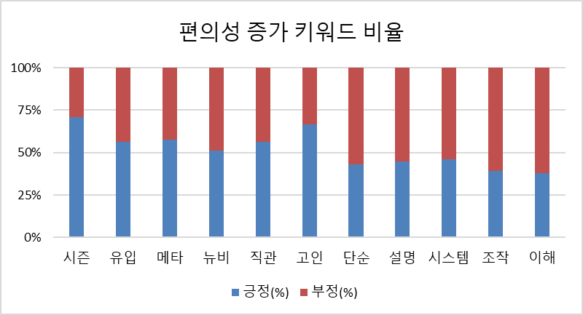
가설1) | 편의성 증가
키워드 | 긍정(%) | 부정(%) | 차이(%) | 반응
시즌 | 0.7507 | 0.3060 | -0.4447 | 긍정
유입 | 0.1231 | 0.0956 | -0.0275 | 긍정
메타 | 0.0926 | 0.0681 | -0.0245 | 긍정
뉴비 | 0.2659 | 0.2551 | -0.0108 | 긍정
직관 | 0.0085 | 0.0066 | -0.0019 | 긍정
고인 | 0.0032 | 0.0016 | -0.0016 | 긍정
단순 | 0.0049 | 0.0065 | 0.0016 | 부정
설명 | 0.0307 | 0.0380 | 0.0073 | 부정
시스템 | 0.0448 | 0.0524 | 0.0076 | 부정
조작 | 0.0156 | 0.0244 | 0.0088 | 부정
이해 | 0.0446 | 0.0726 | 0.0280 | 부정
성장 체감 키워드 비율
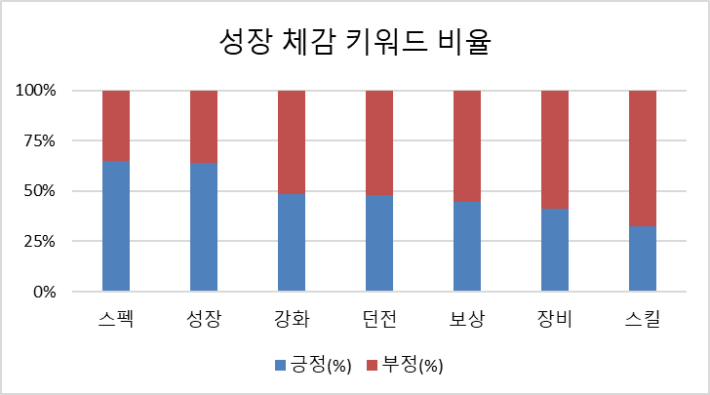
가설2) | 성장체감
키워드 | 긍정 | 부정 | 차이 | 반응
스펙 | 0.3610 | 0.1931 | -0.1679 | 긍정
성장 | 0.1409 | 0.0786 | -0.0623 | 긍정
강화 | 0.1187 | 0.1263 | 0.0076 | 부정
던전 | 0.1689 | 0.1845 | 0.0156 | 부정
보상 | 0.1406 | 0.1754 | 0.0348 | 부정
장비 | 0.1987 | 0.2829 | 0.0842 | 부정
스킬 | 0.2863 | 0.5920 | 0.3058 | 부정

게임 연출 키워드 비율
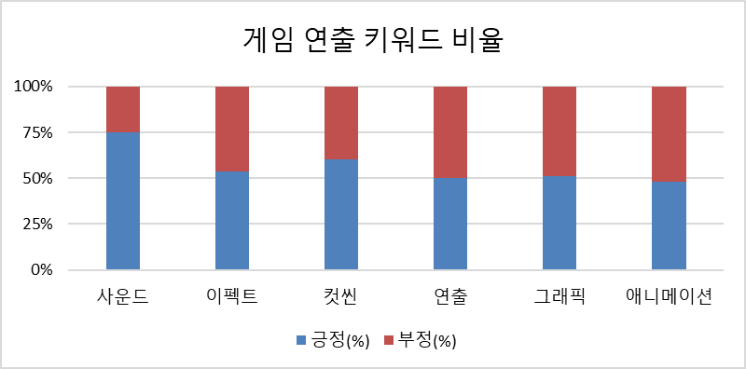
가설3) | 게임 연출
키워드 | 긍정 | 부정 | 차이 | 반응
사운드 | 0.0080 | 0.0027 | -0.0053 | 긍정
이펙트 | 0.0256 | 0.0219 | -0.0037 | 긍정
컷씬 | 0.0064 | 0.0042 | -0.0022 | 긍정
연출 | 0.0114 | 0.0112 | -0.0002 | 보통
그래픽 | 0.0019 | 0.0018 | -0.0001 | 보통
애니메이션 | 0.0019 | 0.0020 | 0.0001 | 부정

가설4) | 과금에 대한 리워드 강화
 | 긍정 | 부정 | 차이 | 반응
바니 | 0.0975 | 0.0320 | -0.0655 | 긍정
과금 리워드 키워드 비율
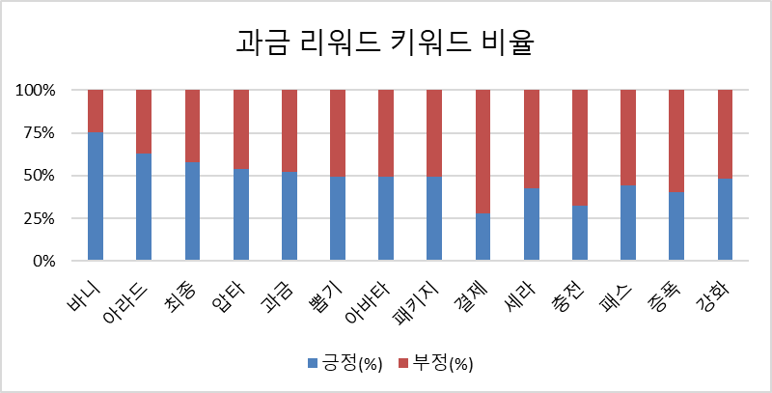
아라드 | 0.0460 | 0.0272 | -0.0187 | 긍정
최종 | 0.0675 | 0.0492 | -0.0183 | 긍정
압타 | 0.0190 | 0.0162 | -0.0028 | 긍정
과금 | 0.0349 | 0.0323 | -0.0026 | 긍정
뽑기 | 0.0083 | 0.0085 | 0.0002 | 부정
아바타 | 0.1509 | 0.1537 | 0.0028 | 부정
패키지 | 0.1072 | 0.1100 | 0.0028 | 부정
결제 | 0.0024 | 0.0061 | 0.0037 | 부정
강화 | 0.1187 | 0.1263 | 0.0076 | 부정
세라 | 0.0422 | 0.0569 | 0.0147 | 부정
충전 | 0.0153 | 0.0319 | 0.0167 | 부정
패스 | 0.1411 | 0.1767 | 0.0356 | 부정
증폭 | 0.2837 | 0.4227 | 0.1390 | 부정

